Sheet1
Chức năng mới
1 | Import danh sách CONT/SEAL |  | * Lưu ý là chỉ import được file excel đuôi là .xls, ko import được file .xlsx; Template phải giống cái file hôm bữa chị gửi tụi e
2 | Update thông quan và vận tải |  | * Import Tờ khai hải quan sẽ không thực hiện, cái mẫu này phức tạp quá mà e thấy cần nhập có 4,5 fields à, mà làm thì rất tốn thời gian
3 | In biên bảng giao hàng
4 | Cho phép nhập tổng cộng và VAT để tính lại chi phí chưa VAT
5 | Muốn thêm hãng tàu hay nhà thầu, chị vào Trucking&Delivery -> Quản lý hãng tàu/Nhà thầu
 | Hiện tại chỉ có bộ phận Trucking nhập được thông tin này, nếu muốn bộ phận khác cũng nhập được chị báo em biết

Danh sách users | Chị có thể dùng những người dùng sau này để đăng nhập vào hệ thống
 | Tên đăng nhập | Password | Vai trò
 | admin | admin | ADMIN
 | sales | 123456 | SALES
 | manifest | 123456 | MANIFEST
 | trucking | 123456 | TRUCKING & DELIVERY
 | accounting | 123456 | Accounting

Câu hỏi | 1. Chị đưa lại dùm e danh sách nhà thầu có code nhà thầu để e import vào, hiện tại e lưu tạm dữ liệu để test, là số đếm thôi

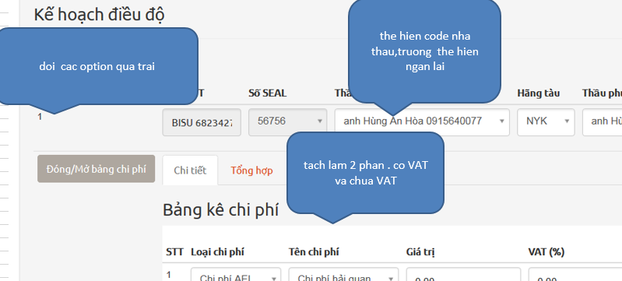
 | 2.: Dời các option qua trái tức là dời nhà thầu và hãng tàu qua đầu tiên đúng không ạ?
 | 3. Phần chi phí, Giá trị là chưa có VAT, Tổng cộng là chi phí đã có VAT; chị muốn đổi tên lại hay là sao ạ?

 | 4. Trong cái file excel van tải chị gửi, có cái ghi chú:
 | PHAN GHI CHU |  | CHUYEN TU MANIFES QUA TRUCKING QUA BP KE TOAN

 | Cái này là sao ạ?

